1.RAÍCES DE FUNCIONES
$$5e^x+2x-10=0$$
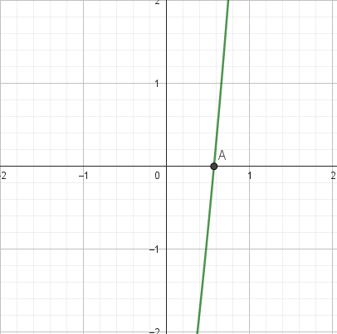
𝟓𝒆^𝒙+𝟐𝒙−𝟏𝟎=𝟎
 |  |  |  |  | MÉTODO GRÁFICO |  |  |  | 0.1
 |  |  |  |  | paso 1: graficar e identificar las raices o cortes en x |  |  | intervalo[0;1]
 |  |  |  |  | paso 2: separar valor de x y funcion de x
 |  |  |  |  | x | f(x)
 |  |  |  |  | 0 | -5
 |  |  |  |  | 0.1 | -4.2741454096
 |  |  |  |  | 0.2 | -3.4929862092
 |  |  |  |  | 0.3 | -2.6507059621
 |  |  |  |  | 0.4 | -1.7408765118
 |  |  |  |  | 0.5 | -0.7563936465
 |  |  |  |  | 0.6 | 0.31059400195
 |  |  |  |  | 0.7 | 1.4687635374
 |  |  |  |  | 0.8 | 2.7277046425
 |  |  |  |  | 0.9 | 4.0980155558
 |  |  |  |  | 1 | 5.5914091423

MÉTODO NEWTON RAPHSON

contador | xi | f(xi) | f´(x) | xi+1 | Cond. De P.
x0 | 0.000 | -5.000 | 7.000 | 0.714 | SEGUIR BUSCANDO
x1 | 0.714 | 1.642 | 12.214 | 0.580 | SEGUIR BUSCANDO
x2 | 0.580 | 0.088 | 10.929 | 0.572 | SEGUIR BUSCANDO
x3 | 0.572 | 0.000 | 10.857 | 0.572 | SEGUIR BUSCANDO
x4 | 0.572 | 0.000 | 10.857 | 0.572 | SEGUIR BUSCANDO
x5 | 0.572 | 0.000 | 10.857 | 0.572 | VALOR ENCONTRADO
x6 | 0.572 | 0.000 | 10.857 | 0.572 | VALOR ENCONTRADO

MÉTODO NEWTON RAPHSON MODIFICADO
contador | xi | f(xi) | f´(x) | [f´(x)]^2 | f´´(x) | xi+1 | Cond. De P.
x0 | 0 | -5 | 7.000 | 49.000 | 5 | 0.47297297297 | SEGUIR BUSCANDO
x1 | 0.47297297297 | 5.5705807159 | 2.027 | 4.109 | 0 | -2.2751801802 | SEGUIR BUSCANDO
x2 | -2.2751801802 | -3.7761728766 | 4.775 | 22.802 | 1 | -1.5967410945 | SEGUIR BUSCANDO
x3 | -1.5967410945 | -0.76664379779 | 4.097 | 16.783 | 2 | -1.4252712035 | SEGUIR BUSCANDO
x4 | -1.4252712035 | -0.07887701067 | 3.925 | 15.408 | 3 | -1.4054804826 | SEGUIR BUSCANDO
x5 | -1.4054804826 | -0.0013889000506 | 3.905 | 15.253 | 4 | -1.4051249836 | SEGUIR BUSCANDO
x6 | -1.4051249836 | -5.6889200639E-07 | 3.905 | 15.250 | 5 | -1.405124838 | SEGUIR BUSCANDO
x7 | -1.405124838 | -1.172395514E-13 | 3.905 | 15.250 | 6 | -1.405124838 | SEGUIR BUSCANDO
x8 | -1.405124838 | 0 | 3.905 | 15.250 | 7 | -1.405124838 | VALOR ENCONTRADO
x9 | -1.405124838 | 0 | 3.905 | 15.250 | 8 | -1.405124838 | VALOR ENCONTRADO
x10 | -1.405124838 | 0 | 3.905 | 15.250 | 9 | -1.405124838 | VALOR ENCONTRADO

